AMC Pin Çıkış Gerilim Sonuçları
 | Voutp | Voutn | Diff. Amp. Out | Expected Diff. Amp. Out
-80 | 1.063 | 1.852 | 1.229 | 1.578
-76 | 1.084 | 1.831 | 1.222 | 1.494
-72 | 1.105 | 1.809 | 1.201 | 1.408
-68 | 1.127 | 1.788 | 1.186 | 1.322
-64 | 1.147 | 1.767 | 1.177 | 1.24
-60 | 1.168 | 1.747 | 1.163 | 1.158
-56 | 1.188 | 1.726 | 1.149 | 1.076
-52 | 1.21 | 1.706 | 1.135 | 0.992
-48 | 1.232 | 1.685 | 1.119 | 0.906
-44 | 1.248 | 1.667 | 1.103 | 0.838
-40 | 1.267 | 1.647 | 1.089 | 0.76
-36 | 1.286 | 1.628 | 1.077 | 0.684
-32 | 1.306 | 1.603 | 1.062 | 0.594
-28 | 1.325 | 1.589 | 1.046 | 0.528
-24 | 1.344 | 1.57 | 1.038 | 0.452
-20 | 1.363 | 1.551 | 1.024 | 0.376
-16 | 1.382 | 1.533 | 1.01 | 0.302
-12 | 1.401 | 1.511 | 0.999 | 0.22
-8 | 1.419 | 1.495 | 0.988 | 0.152
-4 | 1.438 | 1.476 | 0.985 | 0.076
0 | 1.4575 | 1.4575 | 0.965 | 0
4 | 1.476 | 1.438 | 0.948 | -0.076
8 | 1.495 | 1.419 | 0.932 | -0.152
12 | 1.514 | 1.401 | 0.919 | -0.226
16 | 1.532 | 1.382 | 0.907 | -0.3
20 | 1.551 | 1.363 | 0.894 | -0.376
24 | 1.57 | 1.344 | 0.882 | -0.452
28 | 1.589 | 1.325 | 0.869 | -0.528
32 | 1.609 | 1.306 | 0.857 | -0.606
36 | 1.628 | 1.287 | 0.844 | -0.682
40 | 1.647 | 1.247 | 0.831 | -0.8
44 | 1.667 | 1.248 | 0.818 | -0.838
48 | 1.687 | 1.228 | 0.805 | -0.918
52 | 1.706 | 1.208 | 0.792 | -0.996
56 | 1.726 | 1.189 | 0.779 | -1.074
60 | 1.747 | 1.168 | 0.766 | -1.158
64 | 1.769 | 1.147 | 0.753 | -1.244
68 | 1.785 | 1.128 | 0.739 | -1.314
72 | 1.808 | 1.107 | 0.725 | -1.402
76 | 1.83 | 1.085 | 0.711 | -1.49
80 | 1.852 | 1.063 | 0.697 | -1.578
Akım | Input Voltage(mV) | Voutp | Voutn | Diff. Amp. Out | Expected Diff. Amp. Out
-20 | -80 | 1.0630 | 1.8520 | 1.2290 | 1.5780
-19 | -76 | 1.0840 | 1.8310 | 1.2220 | 1.4940
-18 | -72 | 1.1050 | 1.8090 | 1.2010 | 1.4080
-17 | -68 | 1.1270 | 1.7880 | 1.1860 | 1.3220
-16 | -64 | 1.1470 | 1.7670 | 1.1770 | 1.2400
-15 | -60 | 1.1680 | 1.7470 | 1.1630 | 1.1580
-14 | -56 | 1.1880 | 1.7260 | 1.1490 | 1.0760
-13 | -52 | 1.2100 | 1.7060 | 1.1350 | 0.9920
-12 | -48 | 1.2320 | 1.6850 | 1.1190 | 0.9060
-11 | -44 | 1.2480 | 1.6670 | 1.1030 | 0.8380
-10 | -40 | 1.2670 | 1.6470 | 1.0890 | 0.7600
-9 | -36 | 1.2860 | 1.6280 | 1.0770 | 0.6840
-8 | -32 | 1.3060 | 1.6030 | 1.0620 | 0.5940
-7 | -28 | 1.3250 | 1.5890 | 1.0460 | 0.5280
-6 | -24 | 1.3440 | 1.5700 | 1.0380 | 0.4520
-5 | -20 | 1.3630 | 1.5510 | 1.0240 | 0.3760
-4 | -16 | 1.3820 | 1.5330 | 1.0100 | 0.3020
-3 | -12 | 1.4010 | 1.5110 | 0.9990 | 0.2200
-2 | -8 | 1.4190 | 1.4950 | 0.9880 | 0.1520
-1 | -4 | 1.4380 | 1.4760 | 0.9850 | 0.0760
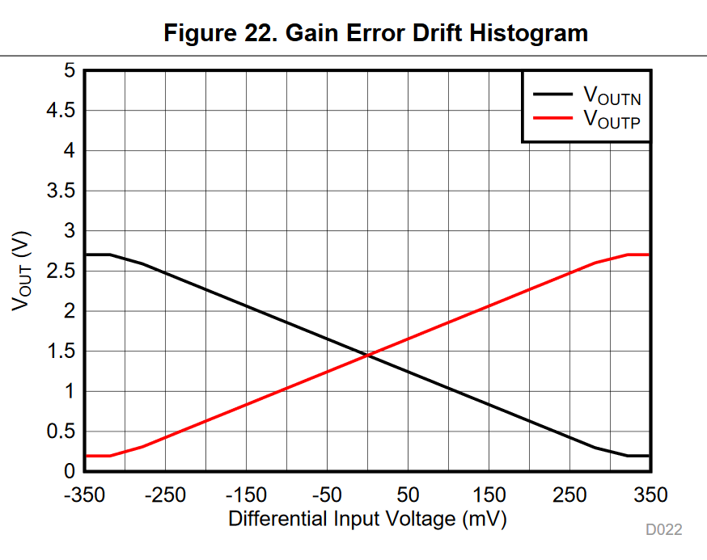
0 | 0 | 1.4575 | 1.4575 | 0.9650 | 0.0000
1 | 4 | 1.4760 | 1.4380 | 0.9480 | -0.0760
2 | 8 | 1.4950 | 1.4190 | 0.9320 | -0.1520
3 | 12 | 1.5140 | 1.4010 | 0.9190 | -0.2260
4 | 16 | 1.5320 | 1.3820 | 0.9070 | -0.3000
5 | 20 | 1.5510 | 1.3630 | 0.8940 | -0.3760
6 | 24 | 1.5700 | 1.3440 | 0.8820 | -0.4520
7 | 28 | 1.5890 | 1.3250 | 0.8690 | -0.5280
8 | 32 | 1.6090 | 1.3060 | 0.8570 | -0.6060
9 | 36 | 1.6280 | 1.2870 | 0.8440 | -0.6820
10 | 40 | 1.6470 | 1.2470 | 0.8310 | -0.8000
11 | 44 | 1.6670 | 1.2480 | 0.8180 | -0.8380
12 | 48 | 1.6870 | 1.2280 | 0.8050 | -0.9180
13 | 52 | 1.7060 | 1.2080 | 0.7920 | -0.9960
14 | 56 | 1.7260 | 1.1890 | 0.7790 | -1.0740
15 | 60 | 1.7470 | 1.1680 | 0.7660 | -1.1580
16 | 64 | 1.7690 | 1.1470 | 0.7530 | -1.2440
17 | 68 | 1.7850 | 1.1280 | 0.7390 | -1.3140
18 | 72 | 1.8080 | 1.1070 | 0.7250 | -1.4020
19 | 76 | 1.8300 | 1.0850 | 0.7110 | -1.4900
20 | 80 | 1.8520 | 1.0630 | 0.6970 | -1.5780

